상품제안서
다올 까스텔바작 남자 골프 양말(중목) K7 | 상품코드: F26268

 |  |  |  |  |  |  | 02-412-0044 | www.easy1.co.kr
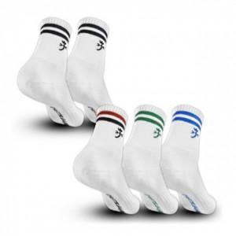

【상세/제작정보】 | 스티커 제작및 부착 별도 문의

【인쇄/포장옵션】 | / OPP(비닐)

【공급단가】 | 수량 | 200~ | 500~ | 1,000~ | 3,000~ | 5,000~
*VAT별도 | 단가 | 4,000원 | 3,930원 | 3,840원 | 3,740원 | 3,680원

【상품 URL】 | http://www.easy1.co.kr/src/goods_detail.php?gdno=26268

